상품제안서
자개 USB 2종세트-흉배적 | 상품코드: S17497

 |  |  |  |  |  |  | 02-713-8555 | www.synergygift.co.kr
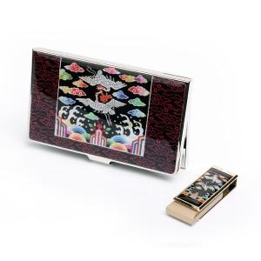

【상세/제작정보】

【인쇄/포장옵션】 | 레이저 2곳 / 포장지포장

【공급단가】 | 수량 | 30~ | 100~ | 300~ | 500~ | 1,000~
*VAT별도 | 8G | 21,250원 | 20,740원 | 19,890원 | 19,380원 | 18,870원
 | 16G | 21,870원 | 21,350원 | 20,470원 | 19,950원 | 19,420원
 | 32G | 24,370원 | 23,790원 | 22,810원 | 22,230원 | 21,640원

【상품 URL】 | https://www.synergygift.co.kr:443/src/goods_detail.php?gdno=31

